住建局进驻事项清单2018年12月25日
序号 | 事项类别 | 事项名称 | 责任科室单位 | 是否列入一次办好事项清单 | 备注
1 | 行政许可 | 建筑业企业资质审批 | 许可科 | 是
2 | 行政许可 | 建筑工程施工许可证核发 | 许可科 | 是
3 | 行政许可 | 学校、幼儿园、医院等建筑工程抗震设防专项审查 | 设计科 | 是
4 | 行政许可 | 商品房预售许可证明核发 | 开发科 | 是
5 | 行政许可 | 房地产开发企业资质（三级、四级、暂定）审批 | 开发科 | 是
6 | 行政许可 | 城市供水经营许可 | 城建科 | 是
7 | 行政许可 | 供水企业停止供水审批 | 城建科 | 是
8 | 行政许可 | 供水企业停业歇业许可 | 城建科 | 是
9 | 行政许可 | 燃气经营许可证核发 | 燃热办 | 是
11 | 行政许可 | 供热经营许可证核发 | 燃热办 | 是
12 | 行政许可 | 供热企业停业许可 | 燃热办 | 是
13 | 行政许可 | 污水排入排水管网许可证核发 | 排水处 | 是
14 | 行政许可 | 污水处理企业经营许可 | 城建科 | 是
15 | 行政许可 | 因工程建设需要拆除、改动、迁移供水、排水与污水处理设施审核 | 城建科 | 是
16 | 行政征收 | 城市基础设施配套费征收 | 开发中心 | 无需列入 | 行政征收
17 | 行政给付 | 住房租赁补贴（租金核减）给付 | 房管局 | 是
18 | 行政确认 | 核发《山东省建设工程档案合格证》 | 档案馆 | 是
19 | 行政监督 | 建筑工程安全施工措施备案 | 安监站 | 是
20 | 行政监督 | 建筑业企业资质考核 | 行发科 | 无需列入 | 行政监督暂不列入
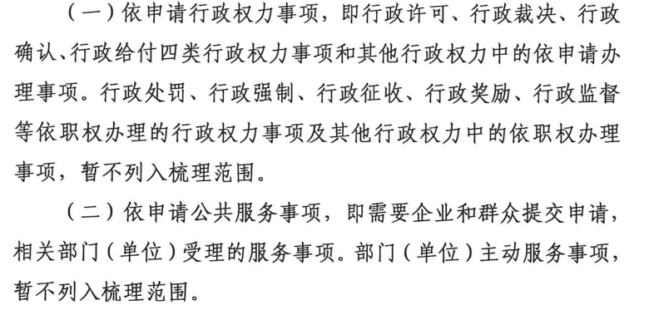
21 | 行政监督 | 住宅专项维修资金 | 开发中心 | 无需列入 | 行政征收
22 | 行政监督 | 建设工程初步设计审查 | 设计科 | 无需列入 | 行政监督暂不列入
23 | 行政监督 | 超限建筑工程和学校、幼儿园、医院等建筑抗震设防专项审查 | 设计科 | 无需列入 | 行政监督暂不列入
24 | 行政监督 | 建设工程质量监督 | 质监站 | 无需列入 | 行政监督暂不列入
25 | 行政监督 | 建筑装饰装修工程安全施工措施备案 | 装饰处 | 无需列入 | 行政监督暂不列入
26 | 行政监督 | 建筑装饰装修工程竣工备案 | 装饰处 | 无需列入 | 行政监督暂不列入
27 | 其他权力 | 装饰行业职业技能鉴定 | 装饰处 | 是
28 | 其他权力 | 签订《山东省建设工程档案移交合同书（责任书）》 | 档案馆 | 是
29 | 其他权力 | 保障性住房申请核准（公共租赁住房、经济适用住房、集资合作建房、房改售房、直管公房） | 房管局 | 是
30 | 其他权力 | 房产测绘成果认定 | 交易中心 | 是
31 | 其他权力 | 商品房买卖合同备案 | 交易中心 | 是
32 | 其他权力 | 房屋租赁登记备案 | 交易中心 | 是
33 | 其他权力 | 建筑起重机械设备产权备案 | 安监站 | 是
34 | 其他权力 | 建筑起重机械备案注销 | 安监站 | 是
35 | 其他权力 | 建筑起重机械使用登记 | 安监站 | 是
36 | 其他权力 | 建筑起重机械安拆告知 | 安监站 | 是
37 | 其他权力 | 建筑企业主要负责人、项目负责人、专职安全生产管理人员考核 | 安监站 | 无需列入 | 初审类
38 | 其他权力 | 建筑施工企业特种作业人员考核 | 安监站 | 无需列入 | 初审类
39 | 其他权力 | 建设领域农民工工资保证金的收缴与返还 | 行发科 | 是
40 | 其他权力 | 商品房现售备案 | 开发科 | 是
41 | 其他权力 | 勘察设计类注册执业师管理 | 设计科 | 无需列入 | 在一次办好清单删除
42 | 其他权力 | 建设工程结算价登记备案 | 建管办 | 是
43 | 其他权力 | 建设工程招标控制价备案 | 建管办 | 是
44 | 其他权力 | 建筑节能技术与产品认定 | 科教科 | 否 | 其他权利
45 | 其他权力 | 建筑工程安全生产许可证(初审) | 工程科 | 无需列入 | 初审类
46 | 其他权力 | 招标人自行组织招标备案 | 建管办 | 是
47 | 其他权力 | 招标公告或投标邀请书备案 | 建管办 | 是
48 | 其他权力 | 招标投标情况书面报告 | 建管办 | 是
49 | 其他权力 | 建筑企业养老保障金管理 | 建管办 | 是 | 征收
50 | 其他权力 | 房屋建筑和市政基础设施工程竣工验收备案 | 质监站 | 否 | 其他权利
51 | 其他权力 | 核发《山东省建设工程档案预验收意见书》 | 档案馆 | 是
52 | 其他权力 | 建筑节能与绿色建筑发展专项资金分配 | 科教科 | 无需列入 | 政府部门间事务，不面向企业和群众
53 | 其他权力 | 建设工程合同价登记备案 | 建管办 | 是
54 | 其他权力 | 工程监理企业资质初审 | 工程科 | 无需列入 | 初审类
55 | 其他权力 | 施工图设计文件审查机构资质认定初审 | 设计科 | 无需列入 | 初审类
56 | 其他权力 | 工程勘察、设计（涉及铁路、交通、水利、信息产业、民航等方面的工程设计乙级资质除外）单位资质初审 | 设计科 | 无需列入 | 初审类
57 | 其他权力 | 房地产开发企业资质（省属暂定、二级资质）初审 | 开发科 | 无需列入 | 初审类
58 | 其他权力 | 二级注册建造师初审 | 人事科 | 无需列入 | 初审类
59 | 其他权力 | 一级房地产估价机构资质初审 | 住保科 | 无需列入 | 初审类
60 | 其他权力 | 乙级工程造价咨询企业资质初审 | 建管办 | 无需列入 | 初审类
61 | 其他权力 | 建设工程质量检测机构资质许可（初审） | 质监站 | 无需列入 | 初审类
62 | 其他权力 | 房地产估价机构备案管理 | 住保科 | 是
63 | 其他权力 | 规模以上燃气经营许可证年检 | 燃热办 | 是
64 | 其他权力 | 建设工程造价咨询合同备案 | 建管办 | 否 | 新增事项
65 | 公共服务 | 绿色建筑评价标识申报、评审 | 科教科 | 否 | 已申请服务
66 | 公共服务 | 城建档案查阅 | 档案馆 | 是
67 | 公共服务 | 建设项目档案接收 | 档案馆 | 是
68 | 公用事业 | 集中供热服务 | 燃热办 | 无需列入 | 主动服务
69 | 公共服务 | 房屋建筑和市政基础设施工程施工图审查 | 设计科 | 是
70 | 公共服务 | 房屋交易与产权档案查询、复制等服务 | 交易中心 | 是
71 | 公共服务 | 信息公开 | 法规科 | 否 | 主动服务、依申请服务

